상품제안서
프리미엄 자수 에코백 | 상품코드: F32324

 |  |  | 02-412-0044 | www.easy1.co.kr
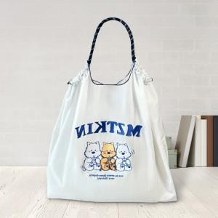

【상세/제작정보】 | -발주 전 색상 재고 먼저 확인 부탁드립니다. -인쇄 시안 내 빼다, 누끼가 있을 시 인쇄비가 추가 될 수 있습니다. -제품의 색상, 인쇄 색상은 화면과 다소 차이가 있을 수 있습니다.

【인쇄/포장옵션】 | 자수 / OPP(비닐)

【공급단가】 | 수량 | 50~
*VAT별도 | 미니 | 11,400원
 | 허리백 | 12,000원
 | 중 | 16,200원
 | 대 | 18,000원

【상품 URL】 | https://easy1.co.kr:443/src/goods_detail.php?gdno=32324

